상품제안서
ALIO 초미니 맥포킷 PD22.5W 고속충전 맥세이프 보조배터리 5000mAh | 상품코드: F31783

 |  |  |  |  |  |  | 02-412-0044 | www.easy1.co.kr
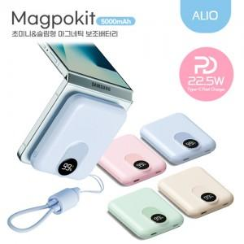

【상세/제작정보】 | 기본수량 100개 미만 시 인쇄비 18000원 추가, 배송비 4400원 추가

【인쇄/포장옵션】 | 레이저, 풀칼라 / 포장지포장

【공급단가】 | 수량 | 50~ | 100~ | 500~ | 1,000~ | 2,000~
*VAT별도 | 단가 | 14,400원 | 14,160원 | 13,800원 | 13,560원 | 13,200원

【상품 URL】 | http://www.easy1.co.kr/src/goods_detail.php?gdno=31783

